表紙


OPEN21 Workflow

Apache HTTP Server、Apache Tomcat アップデートガイド

2 Microsoft Visual C++のアップデート
2 Microsoft Visual C++のアップデート |  |  |  | r

(1)コントロール パネル [プログラムと機能] を起動して、下記プログラムがインストールされているか確認してください。
 |  | Microsoft Visual C++ 2015-2019 Redistributable (x64) - 14.29.30135
 |  | インストールされていたら、「2 Microsoft Visual C++のアップデート」は飛ばしてください。
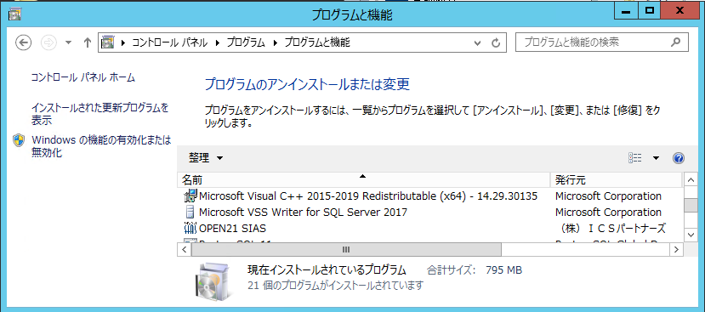

(2)古いMicrosoft Visual C++のアンインストール
 | ・コントロール パネル [プログラムと機能] を起動してください。
 | ・古いヴァージョンの「Microsoft Visual C++ 2015-2019 Redistributable (x64)」を右クリックし、
 | 「アンインストール」を選択してください。
 |  |  | ※環境により図以外のヴァージョンであっても同様
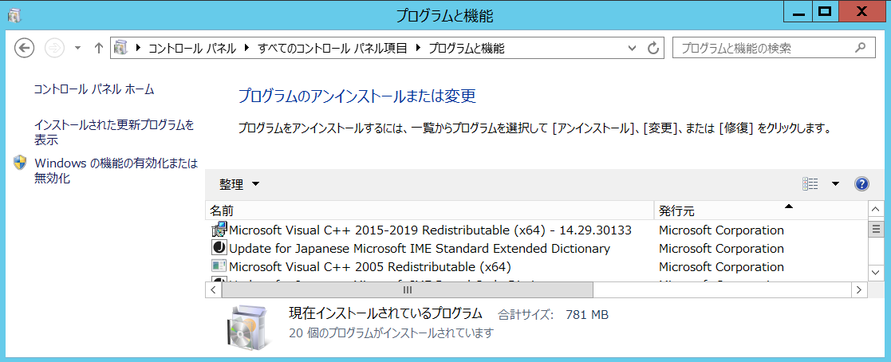

(3)新しいMicrosoft Visual C++(2015-2019)のインストール
 | ・eteam_install\software\VC_redist.x64.exe を実行してください。
 | ・インストーラーを以下のように進めてください。
 |  |  | 「ライセンス...同意する」にチェックを付けて、インストールボタンを押してください。
 |  |  | 暫く待つと、セットアップ完了のダイアログが表示されるので、閉じてください。

4 旧バージョンTomcatの削除
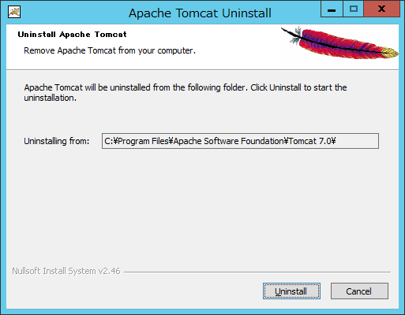
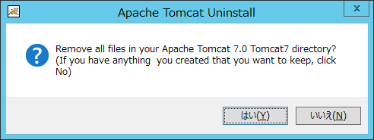
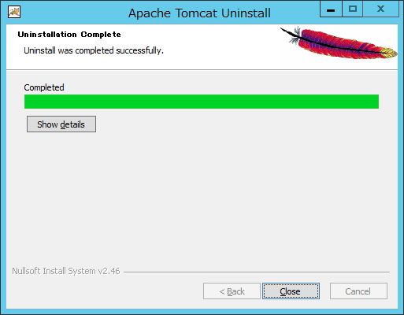
4 旧バージョンTomcatの削除 |  | r

(1)Apache Tomcat 7.0 Tomcat7 (remove only) のアンインストール ※環境により左記以外のヴァージョンであっても同様
 | ・コントロールパネル [プログラムと機能] を起動してください。
 | ・「Apache Tomcat 7.0 Tomcat7 (remove only)」 を選択し、「アンインストールと変更」を実行してください。

 | ・アンインストーラーを以下のように進めてください。

5 Tomcatインストール
5 Tomcatインストール |  |  |  |  | r
 | ※Web拠点入力も導入済みの場合は、
 |  | 「OPEN21 Workflow Web拠点入力 Apache HTTP Server、Apache Tomcatアップデートガイド」の
 |  | 「1 Tomcatインストール」を参照し作業を行ってください。
(1)Tomcatのインストール
 | ・eteam_install\software\apache-tomcat-7.0.X.exe を実行してください。
 | ・インストーラーを以下のように進めてください。
 |  |  | Nextボタンを押します。
 |  |  | I Agreeボタンを押します。
 |  |  | Documentationのチェックを外し、Start Menu ItemsとManagerにチェックが付いた状態にして
 |  |  | Nextボタンを押します。
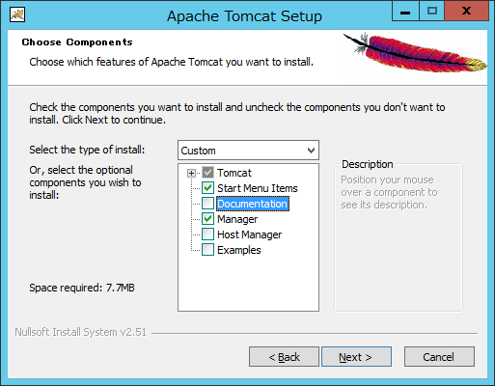

 |  |  | ポート番号等、デフォルト状態のままNextボタンを押します。
 |  |  | インストール済みJREの配置フォルダに「C:\Program Files\Java\jdk-11」を指定し、
 |  |  | Nextボタンを押します。
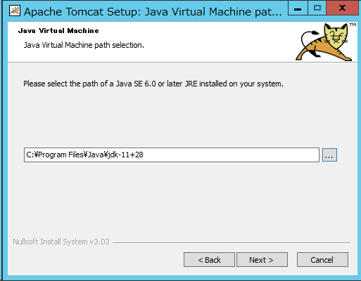

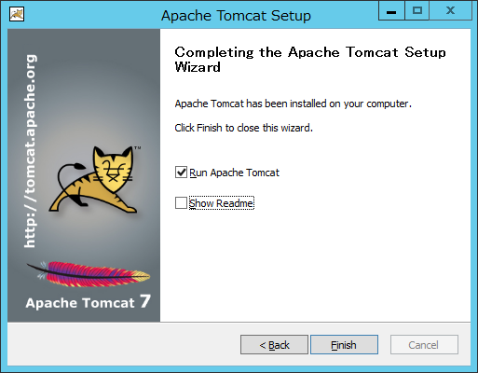
 |  |  | インストール場所はデフォルトのまま、Installボタンを押します。
 |  |  | Show Readmeのチェックを外し、Run Apache Tomcatの方にチェックを付けた状態でFinishボタンを押します。

 | ・「http://localhost:8080/」を同サーバーのブラウザで開き、Tomcatの画面が出ることを確認してください。
 | ・コントロールパネル [サービス] を起動してください。
 | ・「Apache Tomcat 7.0 Tomcat7」を右クリックし、「停止」を選択してください。
 |  |  | 暫く待つと、Tomcatサービスが停止されるので、次の手順に進んでください。

(2)設定ファイルのコピー
 | ・eteam_install\settings\server.xml ファイルを
 |  | c:\Program Files\Apache Software Foundation\Tomcat 7.0\conf
 |  | フォルダ配下にコピーしてください。（上書き）

(3)Tomcatのサービス起動設定
 | ・「Apache Tomcat 7.0 Tomcat7」サービスのプロパティを開いてください。
 | ・サービスのスタートアップの種類が「自動」でなければ、「自動」にしてください。
 | ・サービスの状態が実行中になっていたら停止してください。
 |  | （インストール作業中のアクセスを防ぐため）
 | ・サービスプロパティの「ログオン」タブを開き、「アカウント」にチェックを付けて、
 |  | 管理者権限のユーザーアカウントを入力してください。
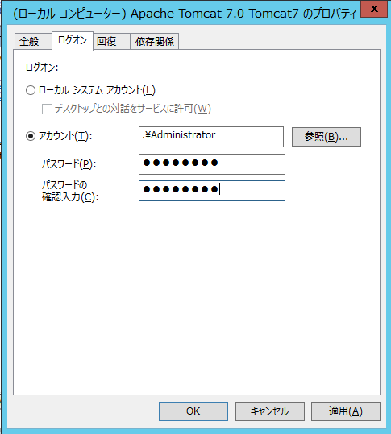

(4)Tomcat設定変更
 | ・「C:\Program Files\Apache Software Foundation\Tomcat 7.0\bin\Tomcat7w.exe」を実行してください。
 | ・開かれたTomcat設定画面にて「Java」タブを選択してください。
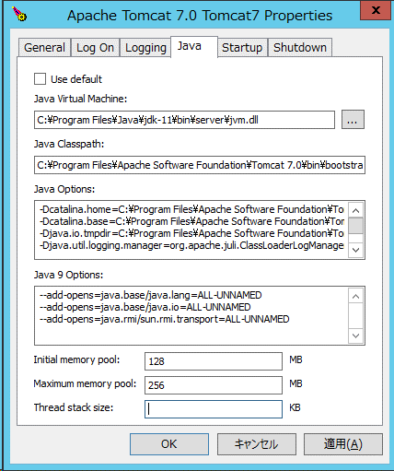

 | ・「Java Virtual Machine:」の項目に
 |  | 「C:\Program Files\Java\jdk-11\bin\server\jvm.dll」が設定されていることを確認してください。
 | ・「Java 9 Options:」の項目に
 |  | 「--add-opens=java.xml/com.sun.org.apache.xerces.internal.jaxp=ALL-UNNAMED」
 |  | の新規行を追加してください。 |  | ※直前に改行か半角スペースを含めること
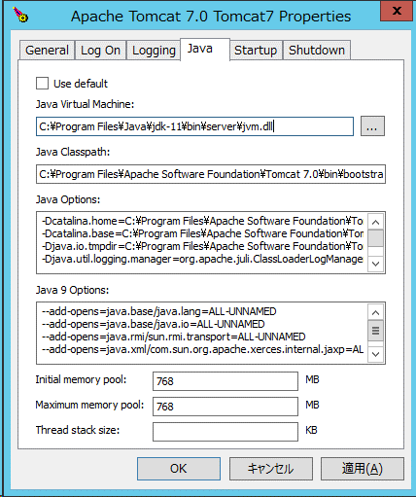
 | ・「Initial memory pool」「Maximum memory pool」の値はデフォルトに戻っているので、再設定してください。

(5)JARファイル等のコピー(WEB用)
 | ・eteam_install\tomcatlib ディレクトリ配下のファイルを全て
 |  | C:\Program Files\Apache Software Foundation\Tomcat 7.0\lib ディレクトリ配下にコピーしてください。

